ผลการใช้จ่าย
 | 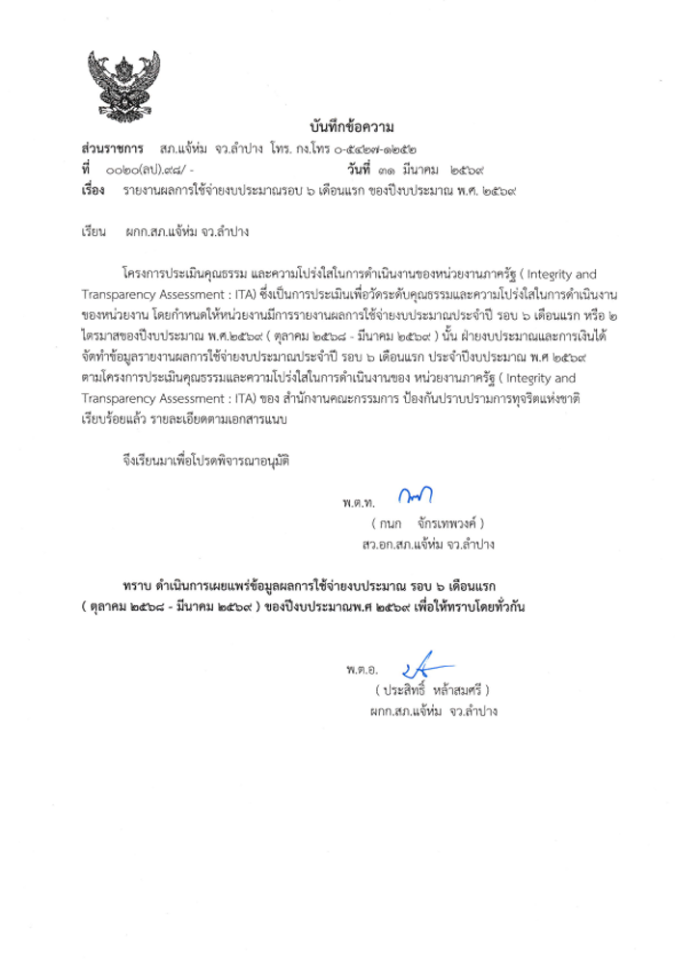

รายงานผลการใช้จ่ายงบประมาณ สถานีตํารวจภูธรแจ้ห่ม จังหวัดลำปาง
ประจําปีงบประมาณ พ.ศ.2569 ไตรมาส ที่ 1 - 2
ข้อมูล ณ 1 เมษายน 2569
ที่ |  | ผลการดําเนินงาน | งบประมาณที่ได้รับ | ผลการเบิกจ่าย | คิดเป็น | ปัญหา/อุปสรรค แนวทางการแก้ไข
 |  |  |  |  | ร้อยละ
1 | โครงการดำเนินงานตำบลยั่งยืน เพื่อแก้ไขปัญหายาเสพติดตามยุทธศาสตร์ชาติ ประจำปีงบประมาณ 2569 | เป็นไปตามเป้าหมาย | 78,000 | 30,500 | 39.1 | ไม่มีปัญหาอุปสรรค

2 | 1 ตำรวจ 1 โรงเรียน | เป็นไปตามเป้าหมาย | 1,140.00 | 1,140.00 | 100.00 | ไม่มีปัญหาอุปสรรค
3 | 3.1 โครงการครู D.A.R.E. 3.2 กิจกรรมเครือข่าย D.A.R.E. | เป็นไปตามเป้าหมาย | 23,400.00 | 23,400.00 | 100.00 | ไม่มีปัญหาอุปสรรค
 | 3.2 กิจกรรมเครือข่าย D.A.R.E.
4 | อาสาสมัครตำรวจบ้าน | เป็นไปตามเป้าหมาย | 8,000.00 | 8,000.00 | 100.00 | ไม่มีปัญหาอุปสรรค
5 | โครงการชุมชนสัมพันธ์ | เป็นไปตามเป้าหมาย | 21500 | 21500 | 100.00 | ไม่มีปัญหาอุปสรรค
6 | โครงการบริหารจัดการสกัดกั้นยาเสพติด Heart Land | เป็นไปตามเป้าหมาย | 20,000 | 10,000 | 50.00 | ไม่มีปัญหาอุปสรรค
7 | โครงการสลายโครงสร้างเครือข่ายผู้มีอิทธิพล | เป็นไปตามเป้าหมาย | 30,400 | 15,200 | 50.00 | ไม่มีปัญหาอุปสรรค
รวม |  |  | 182,440 | 109,740 | 60
นำเรียน ผกก.สภ.แจ้ห่ม
- รายงานผลการใช้จ่ายงบประมาณ สถานีตํารวจภูธรแจ้ห่ม จังหวัดลำปางประจําปีงบประมาณ พ.ศ.2569 ไตรมาส ที่ 1 - 2
- เพื่อโปรดทราบ
พ.ต.ท.
( กนก จักรเทพวงค์ )
สารวัตรอำนวยการ สถานีตำรวจภูธรแจ้ห่ม
- ทราบ
พ.ต.อ. ผู้ตรวจรายงาน
( ประสิทธิ์ หล้าสมศรี )
ผู้กำกับการ สถานีตำรวจภูธรแจ้ห่ม

